Sheet1
所有特效采用卡通风格特效 |  |  | 有的 | 需要的

特效名称 | 特效描述 | 参考图
物攻命中-单击-刺-弱 | 3种强度的刺击受击特效，高级特效的残留和层次感要逐级提升。
物攻命中-单击-刺-中
物攻命中-单击-刺-强 |  |  | ciqiang
物攻命中-单击-斩-弱 | 3种强度的斩击受击特效，高级特效的残留和层次感要逐级提升。
物攻命中-单击-斩-中
物攻命中-单击-斩-强 |  |  | zhanjishouji
物攻命中-单击-砸-弱 | 3种强度的砸击受击特效，砸中目标地面，目标受击点有反馈光效，高级特效的残留和层次感要逐级提升。
物攻命中-单击-砸-中
物攻命中-单击-砸-强 |  |  | putongqiang
法攻命中-金-弱 | 光弹坠落攻击敌人，受击点光球爆破，高级特效的残留和层次感要逐级提升。
法攻命中-金-中
法攻命中-金-强 |  |  | guangqiubaozha
法攻命中-木-弱 | 多个叶片斩击从不同方向划过目标斩击 |  | shuyefei
法攻命中-木-中 | 藤蔓从目标脚下穿刺目标，受击点叶片爆开（类似十冷白雪公主。。。） | 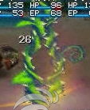
法攻命中-木-强 | 比“法攻命中-木-中”的藤蔓更多，更粗，生长力度更强，受击点叶片爆开更大
法攻命中-水-弱 | 水箭从目标头顶下落击中，受击点水花四溅
法攻命中-水-中 | 瀑布冲刷目标，受击点水花四溅 | 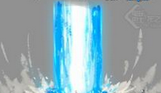 | pubu
法攻命中-水-强 | 水龙卷在目标身上爆发，旋转持续时间1秒左右 | 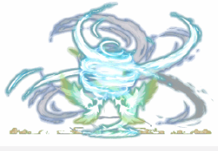
法攻命中-火-弱 | 两个小火球快速旋转汇聚到受击点，爆开，小火苗烧
法攻命中-火-中 | 3个小火球快速旋转汇聚到受击点，火焰爆破，烟雾残留 | 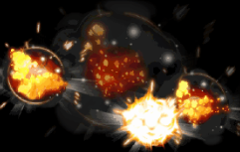
法攻命中-火-强 | 火焰旋风汇聚脚下，熔岩爆发，受击点爆破效果 | 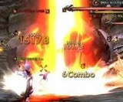 | dahuoyan
法攻命中-土-弱 | 暗影波从目标受击点爆开，残留黑色火焰
法攻命中-土-中 | 暗影冲击从目标脚下爆开出，残留黑色火焰
法攻命中-土-强 | 脚下伸出暗影只爪抓击对手，受击点抓痕，残留黑色火焰 | 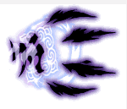  | guizhua
法攻命中-治疗-弱 | 受击点闪绿光，上升光线，伴随一些小的闪光粒子 | 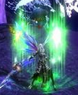
法攻命中-治疗-中 | 受击点闪绿光，旋转上升光线，伴随一些小的闪光粒子 | 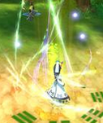
法攻命中-治疗-强 | 受击点闪绿光，柔和旋风上升光线，伴随一些开花特效 |  | fashuqiang
聚气-金 | 金色聚气效果，采用光纤元素汇聚到施法挂接点 |  | jinsejuqi
聚气-木 | 草绿色聚气效果，采用叶片元素汇聚到施法挂接点
聚气-水 | 水蓝色聚气效果，采用水泡，波浪等元素汇聚到施法挂接点
聚气-火 | 火红色聚气效果，采用烈焰元素汇聚到施法挂接点
聚气-土 | 紫色聚气效果，采用光纤元素汇聚到施法挂接点
增益buff命中 | 金色气旋自脚下至上为身体盘旋，金色上升气浪+上升光线 |  | jinseqixuan
妨害buff命中 | 紫色气流汇聚受击点，紫色下降气浪+下降光线，妖气朦胧残留效果。 |  | ziseDbuff
dot-金 | 光爆
dot-木 | 毒
dot-水 | 水泡爆开
dot-火 | 小火苗烧
dot-土 | 诅咒小骷髅
dot-物理 | 流血
hot-治疗 | 开花特效

